Kommuner
Landets 98 kommuner: |  |  |  |  | Hovedstaden | Sjælland | Syddanmark | Midtjylland | Nordjylland
 | Albertslund | = | 1 | 1 | Allerød |  | Billund
 | Allerød | = |  | 2 | Egedal |  | Middelfart
 | Assens | = | 1 | 3 | Frederiksberg
 | Ballerup | = | 1
 | Billund | = | 0
 | Bornholms | = | 1
 | Brøndby | = | 1
 | Brønderslev | = | 1
 | Dragør | = | 1
 | Egedal | =
 | Esbjerg | = | 1
 | Fanø | = | 1
 | Favrskov | = | 1
 | Faxe | = | 1
 | Fredensborg | = | 1
 | Fredericia | = | 1
 | Frederiksberg | = |  | Rød tekst | Planlagt kommune
 | Frederikshavn | = | 1 | Mangler: | -5
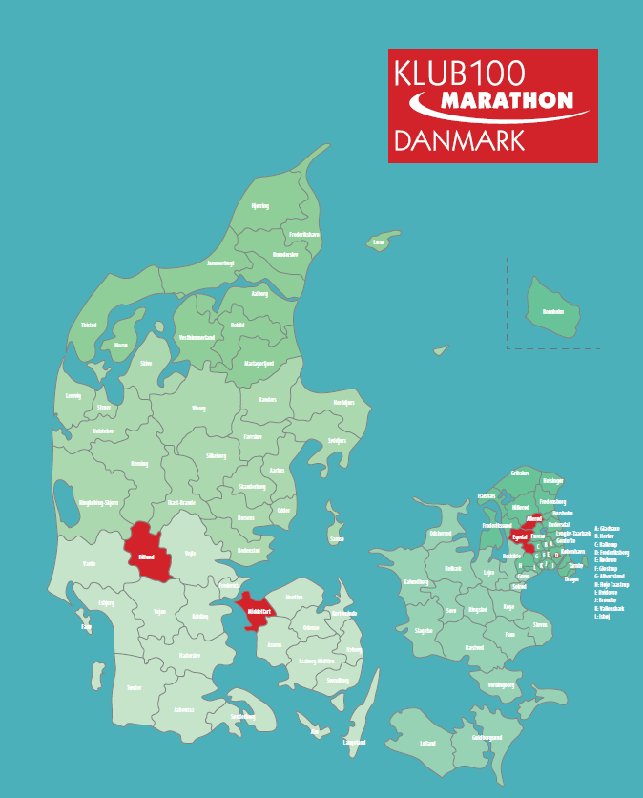
 | Frederikssund | = | 1
 | Furesø | = | 1
 | Faaborg-Midtfyn | = | 1
 | Gentofte | = | 1
 | Gladsaxe | = | 1
 | Glostrup | = | 1
 | Greve | = | 1
 | Gribskov | = | 1
 | Guldborgsund | = | 1
 | Haderslev | = | 1
 | Halsnæs | = | 1
 | Hedensted | = | 1
 | Helsingør | = | 1
 | Herlev | = | 1
 | Herning | = | 1
 | Hillerød | = | 1
 | Hjørring | = | 1
 | Holbæk | = | 1
 | Holstebro | = | 1
 | Horsens | = | 1
 | Hvidovre | = | 1
 | Høje-Taastrup | = | 1
 | Hørsholm | = | 1
 | Ikast-Brande | = | 1
 | Ishøj | = | 1
 | Jammerbugt | = | 1
 | Kalundborg | = | 1
 | Kerteminde | = | 1
 | Kolding | = | 1
 | Københavns | = | 1
 | Køge | = | 1
 | Langeland | = | 1
 | Lejre | = | 1
 | Lemvig | = | 1
 | Lolland | = | 1
 | Lyngby-Taarbæk | = | 1
 | Læsø | = | 1
 | Mariagerfjord | = | 1
 | Middelfart | =
 | Morsø | = | 1
 | Norddjurs | = | 1
 | Nordfyns | = | 1
 | Nyborg | = | 1
 | Næstved | = | 1
 | Odder | = | 1
 | Odense | = | 1
 | Odsherred | = | 1
 | Randers | = | 1
 | Rebild | = | 1
 | Ringkøbing-Skjern | = | 1
 | Ringsted | = | 1
 | Roskilde | = | 1
 | Rudersdal | = | 1
 | Rødovre | = | 1
 | Samsø | = | 1
 | Silkeborg | = | 1
 | Skanderborg | = | 1
 | Skive | = | 1
 | Slagelse | = | 1
 | Solrød | = | 1
 | Sorø | = | 1
 | Stevns | = | 1
 | Struer | = | 1
 | Svendborg | = | 1
 | Syddjurs | = | 1
 | Sønderborg | = | 1
 | Thisted | = | 1
 | Tønder | = | 1
 | Tårnby | = | 1
 | Vallensbæk | = | 1
 | Varde | = | 1
 | Vejen | = | 1
 | Vejle | = | 1
 | Vesthimmerlands | = | 1
 | Viborg | = | 1
 | Vordingborg | = | 1
 | Ærø | = | 1
 | Aabenraa | = | 1
 | Aalborg | = | 1
 | Århus | = | 1
 | I alt |  | 93

